Лист1
<TICKER> | <PER> | <DATE> | <TIME> | <OPEN> | <HIGH> | <LOW> | <CLOSE> | <VOL> | Вариант 12 | 12/09/2018 - Открытие | 12/09/2018 - Макс | 12/09/2018 - Мин | 12/09/2018 - Закрытие | 12/10/2018 - Открытие | 12/10/2018 - Макс | 12/10/2018 - Мин | 12/10/2018 - Закрытие | 12/11/2018 - Открытие | 12/11/2018 - Макс | 12/11/2018 - Мин | 12/11/2018 - Закрытие | 12/12/2018 - Открытие | 12/12/2018 - Макс | 12/12/2018 - Мин | 12/12/2018 - Закрытие
SPFB.RTS-12.18 | 1 | 2018-09-12 | 10:01:00 | 104910 | 105080 | 104750 | 104840 | 174 |  | 104910 | 105080 | 104750 | 104840 | 113030 | 114060 | 113030 | 113820 | 111190 | 112360 | 111190 | 112330 | 112800 | 113480 | 112800 | 113220
SPFB.RTS-12.18 | 1 | 2018-09-12 | 10:02:00 | 104750 | 104800 | 104750 | 104760 | 24 |  | 104750 | 104800 | 104750 | 104760 | 113830 | 114030 | 113830 | 113990 | 112320 | 112520 | 112290 | 112300 | 113220 | 113350 | 113200 | 113300
SPFB.RTS-12.18 | 1 | 2018-09-12 | 10:03:00 | 104840 | 104930 | 104840 | 104890 | 42 |  | 104840 | 104930 | 104840 | 104890 | 113990 | 114040 | 113900 | 113910 | 112300 | 112450 | 112290 | 112310 | 113300 | 113480 | 113220 | 113240
SPFB.RTS-12.18 | 1 | 2018-09-12 | 10:04:00 | 104860 | 104870 | 104800 | 104800 | 33 |  | 104860 | 104870 | 104800 | 104800 | 113920 | 113980 | 113840 | 113880 | 112300 | 112390 | 112290 | 112390 | 113230 | 113290 | 113160 | 113210
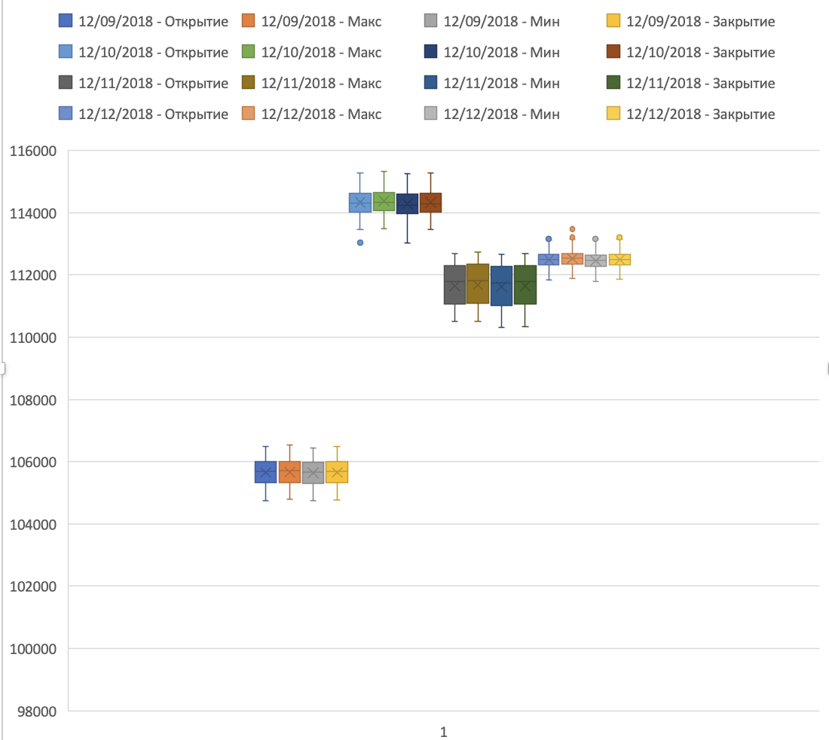
SPFB.RTS-12.18 | 1 | 2018-09-12 | 10:05:00 | 104830 | 104860 | 104820 | 104860 | 33 |  | 104830 | 104860 | 104820 | 104860 | 113880 | 113900 | 113790 | 113850 | 112400 | 112450 | 112380 | 112420 | 113200 | 113290 | 113170 | 113260
SPFB.RTS-12.18 | 1 | 2018-09-12 | 10:06:00 | 104880 | 104880 | 104760 | 104760 | 19 |  | 104880 | 104880 | 104760 | 104760 | 113860 | 113940 | 113840 | 113890 | 112430 | 112460 | 112370 | 112450 | 113270 | 113290 | 113170 | 113250
SPFB.RTS-12.18 | 1 | 2018-09-12 | 10:07:00 | 104760 | 104800 | 104760 | 104790 | 14 |  | 104760 | 104800 | 104760 | 104790 | 113890 | 113970 | 113840 | 113870 | 112450 | 112600 | 112410 | 112590 | 113260 | 113270 | 113200 | 113220
SPFB.RTS-12.18 | 1 | 2018-09-12 | 10:08:00 | 104830 | 104890 | 104830 | 104890 | 57 |  | 104830 | 104890 | 104830 | 104890 | 113870 | 113960 | 113860 | 113950 | 112590 | 112620 | 112520 | 112530 | 113240 | 113280 | 113210 | 113230
SPFB.RTS-12.18 | 1 | 2018-09-12 | 10:09:00 | 104850 | 104850 | 104850 | 104850 | 1 |  | 104850 | 104850 | 104850 | 104850 | 113940 | 113940 | 113880 | 113890 | 112540 | 112590 | 112490 | 112500 | 113230 | 113230 | 113120 | 113150
SPFB.RTS-12.18 | 1 | 2018-09-12 | 10:10:00 | 104880 | 104890 | 104800 | 104820 | 119 |  | 104880 | 104890 | 104800 | 104820 | 113900 | 113900 | 113790 | 113890 | 112500 | 112530 | 112390 | 112470 | 113160 | 113280 | 113140 | 113220
SPFB.RTS-12.18 | 1 | 2018-09-12 | 10:11:00 | 104870 | 104880 | 104870 | 104880 | 5 |  | 104870 | 104880 | 104870 | 104880 | 113900 | 113920 | 113820 | 113860 | 112480 | 112500 | 112410 | 112490 | 113230 | 113250 | 113210 | 113250
SPFB.RTS-12.18 | 1 | 2018-09-12 | 10:12:00 | 104890 | 104890 | 104890 | 104890 | 141 |  | 104890 | 104890 | 104890 | 104890 | 113850 | 113920 | 113850 | 113890 | 112490 | 112520 | 112440 | 112470 | 113250 | 113260 | 113200 | 113220
SPFB.RTS-12.18 | 1 | 2018-09-12 | 10:13:00 | 104880 | 104900 | 104880 | 104900 | 12 |  | 104880 | 104900 | 104880 | 104900 | 113890 | 113920 | 113850 | 113890 | 112470 | 112540 | 112460 | 112540 | 113210 | 113230 | 113190 | 113200
SPFB.RTS-12.18 | 1 | 2018-09-12 | 10:14:00 | 104950 | 105050 | 104950 | 105030 | 69 |  | 104950 | 105050 | 104950 | 105030 | 113900 | 113930 | 113850 | 113890 | 112530 | 112610 | 112530 | 112600 | 113190 | 113280 | 113190 | 113270
SPFB.RTS-12.18 | 1 | 2018-09-12 | 10:15:00 | 105030 | 105030 | 105030 | 105030 | 3 |  | 105030 | 105030 | 105030 | 105030 | 113900 | 113960 | 113890 | 113950 | 112610 | 112680 | 112570 | 112580 | 113270 | 113280 | 113230 | 113250
SPFB.RTS-12.18 | 1 | 2018-09-12 | 10:16:00 | 105050 | 105140 | 105050 | 105120 | 26 |  | 105050 | 105140 | 105050 | 105120 | 113950 | 114000 | 113900 | 113950 | 112580 | 112640 | 112520 | 112610 | 113270 | 113270 | 113220 | 113220
SPFB.RTS-12.18 | 1 | 2018-09-12 | 10:17:00 | 105100 | 105260 | 105100 | 105260 | 42 |  | 105100 | 105260 | 105100 | 105260 | 113950 | 113960 | 113880 | 113880 | 112620 | 112680 | 112580 | 112650 | 113210 | 113210 | 113050 | 113100
SPFB.RTS-12.18 | 1 | 2018-09-12 | 10:18:00 | 105280 | 105290 | 105230 | 105290 | 72 |  | 105280 | 105290 | 105230 | 105290 | 113890 | 113890 | 113730 | 113770 | 112650 | 112730 | 112620 | 112670 | 113100 | 113100 | 113030 | 113040
SPFB.RTS-12.18 | 1 | 2018-09-12 | 10:19:00 | 105300 | 105350 | 105300 | 105310 | 28 |  | 105300 | 105350 | 105300 | 105310 | 113770 | 113800 | 113720 | 113800 | 112680 | 112680 | 112610 | 112620 | 113030 | 113150 | 113010 | 113110
SPFB.RTS-12.18 | 1 | 2018-09-12 | 10:20:00 | 105280 | 105340 | 105280 | 105340 | 3 |  | 105280 | 105340 | 105280 | 105340 | 113790 | 113860 | 113740 | 113850 | 112630 | 112670 | 112610 | 112670 | 113120 | 113120 | 112990 | 113040
SPFB.RTS-12.18 | 1 | 2018-09-12 | 10:21:00 | 105330 | 105340 | 105290 | 105320 | 13 |  | 105330 | 105340 | 105290 | 105320 | 113850 | 114080 | 113850 | 114070 | 112670 | 112700 | 112660 | 112670 | 113040 | 113040 | 112920 | 113040
SPFB.RTS-12.18 | 1 | 2018-09-12 | 10:22:00 | 105260 | 105270 | 105240 | 105240 | 7 |  | 105260 | 105270 | 105240 | 105240 | 114070 | 114150 | 113990 | 113990 | 112680 | 112730 | 112650 | 112660 | 113050 | 113080 | 113000 | 113040
SPFB.RTS-12.18 | 1 | 2018-09-12 | 10:23:00 | 105250 | 105270 | 105230 | 105230 | 25 |  | 105250 | 105270 | 105230 | 105230 | 114000 | 114030 | 113940 | 113950 | 112650 | 112680 | 112600 | 112610 | 113050 | 113060 | 113000 | 113010
SPFB.RTS-12.18 | 1 | 2018-09-12 | 10:24:00 | 105220 | 105240 | 105220 | 105220 | 12 |  | 105220 | 105240 | 105220 | 105220 | 113940 | 113970 | 113870 | 113880 | 112610 | 112630 | 112540 | 112570 | 113000 | 113010 | 112930 | 112960
SPFB.RTS-12.18 | 1 | 2018-09-12 | 10:25:00 | 105200 | 105200 | 105180 | 105180 | 3 |  | 105200 | 105200 | 105180 | 105180 | 113880 | 113950 | 113840 | 113860 | 112560 | 112580 | 112540 | 112560 | 112980 | 113010 | 112950 | 112960
SPFB.RTS-12.18 | 1 | 2018-09-12 | 10:26:00 | 105250 | 105270 | 105240 | 105270 | 5 |  | 105250 | 105270 | 105240 | 105270 | 113860 | 113920 | 113820 | 113830 | 112570 | 112590 | 112490 | 112490 | 112960 | 112980 | 112820 | 112910
SPFB.RTS-12.18 | 1 | 2018-09-12 | 10:27:00 | 105270 | 105270 | 105200 | 105210 | 5 |  | 105270 | 105270 | 105200 | 105210 | 113840 | 113870 | 113810 | 113840 | 112490 | 112540 | 112420 | 112420 | 112910 | 112940 | 112840 | 112910
SPFB.RTS-12.18 | 1 | 2018-09-12 | 10:28:00 | 105220 | 105220 | 105170 | 105170 | 16 |  | 105220 | 105220 | 105170 | 105170 | 113830 | 113970 | 113830 | 113910 | 112440 | 112470 | 112410 | 112460 | 112920 | 112980 | 112920 | 112960
SPFB.RTS-12.18 | 1 | 2018-09-12 | 10:29:00 | 105190 | 105210 | 105180 | 105210 | 5 |  | 105190 | 105210 | 105180 | 105210 | 113920 | 114010 | 113920 | 114010 | 112460 | 112540 | 112450 | 112510 | 112960 | 112960 | 112740 | 112840
SPFB.RTS-12.18 | 1 | 2018-09-12 | 10:30:00 | 105220 | 105240 | 105220 | 105240 | 6 |  | 105220 | 105240 | 105220 | 105240 | 114020 | 114040 | 113920 | 113980 | 112500 | 112530 | 112490 | 112500 | 112850 | 112850 | 112790 | 112830
SPFB.RTS-12.18 | 1 | 2018-09-12 | 10:31:00 | 105280 | 105300 | 105270 | 105270 | 14 |  | 105280 | 105300 | 105270 | 105270 | 114000 | 114000 | 113840 | 113940 | 112500 | 112560 | 112470 | 112470 | 112820 | 112820 | 112580 | 112670
SPFB.RTS-12.18 | 1 | 2018-09-12 | 10:32:00 | 105270 | 105270 | 105170 | 105220 | 12 |  | 105270 | 105270 | 105170 | 105220 | 113940 | 113940 | 113830 | 113830 | 112470 | 112480 | 112440 | 112450 | 112660 | 112710 | 112650 | 112700
SPFB.RTS-12.18 | 1 | 2018-09-12 | 10:33:00 | 105240 | 105240 | 105150 | 105150 | 26 |  | 105240 | 105240 | 105150 | 105150 | 113820 | 113860 | 113770 | 113800 | 112460 | 112490 | 112450 | 112480 | 112690 | 112700 | 112570 | 112620
SPFB.RTS-12.18 | 1 | 2018-09-12 | 10:34:00 | 105150 | 105180 | 105150 | 105160 | 23 |  | 105150 | 105180 | 105150 | 105160 | 113800 | 113850 | 113750 | 113790 | 112470 | 112530 | 112470 | 112500 | 112630 | 112700 | 112620 | 112700
SPFB.RTS-12.18 | 1 | 2018-09-12 | 10:35:00 | 105160 | 105160 | 105160 | 105160 | 1 |  | 105160 | 105160 | 105160 | 105160 | 113810 | 113840 | 113750 | 113800 | 112500 | 112550 | 112490 | 112540 | 112700 | 112720 | 112620 | 112670
SPFB.RTS-12.18 | 1 | 2018-09-12 | 10:36:00 | 105200 | 105200 | 105200 | 105200 | 30 |  | 105200 | 105200 | 105200 | 105200 | 113800 | 113850 | 113750 | 113790 | 112540 | 112630 | 112510 | 112610 | 112670 | 112690 | 112610 | 112650
SPFB.RTS-12.18 | 1 | 2018-09-12 | 10:37:00 | 105190 | 105190 | 105120 | 105120 | 34 |  | 105190 | 105190 | 105120 | 105120 | 113790 | 113810 | 113670 | 113750 | 112610 | 112660 | 112600 | 112620 | 112650 | 112700 | 112620 | 112670
SPFB.RTS-12.18 | 1 | 2018-09-12 | 10:38:00 | 105140 | 105150 | 105130 | 105140 | 32 |  | 105140 | 105150 | 105130 | 105140 | 113740 | 113830 | 113710 | 113800 | 112620 | 112620 | 112570 | 112590 | 112680 | 112680 | 112590 | 112610
SPFB.RTS-12.18 | 1 | 2018-09-12 | 10:39:00 | 105180 | 105190 | 105170 | 105190 | 6 |  | 105180 | 105190 | 105170 | 105190 | 113800 | 113840 | 113770 | 113810 | 112590 | 112610 | 112550 | 112550 | 112600 | 112610 | 112410 | 112450
SPFB.RTS-12.18 | 1 | 2018-09-12 | 10:40:00 | 105180 | 105180 | 105160 | 105160 | 27 |  | 105180 | 105180 | 105160 | 105160 | 113810 | 113860 | 113750 | 113760 | 112550 | 112570 | 112510 | 112510 | 112450 | 112480 | 112420 | 112420
SPFB.RTS-12.18 | 1 | 2018-09-12 | 10:41:00 | 105190 | 105290 | 105190 | 105290 | 34 |  | 105190 | 105290 | 105190 | 105290 | 113760 | 113890 | 113750 | 113840 | 112520 | 112520 | 112460 | 112490 | 112420 | 112510 | 112420 | 112450
SPFB.RTS-12.18 | 1 | 2018-09-12 | 10:42:00 | 105300 | 105300 | 105230 | 105230 | 3 |  | 105300 | 105300 | 105230 | 105230 | 113840 | 113910 | 113810 | 113910 | 112490 | 112580 | 112490 | 112550 | 112460 | 112460 | 112260 | 112290
SPFB.RTS-12.18 | 1 | 2018-09-12 | 10:43:00 | 105230 | 105230 | 105230 | 105230 | 1 |  | 105230 | 105230 | 105230 | 105230 | 113910 | 113950 | 113900 | 113940 | 112550 | 112570 | 112520 | 112520 | 112280 | 112330 | 112270 | 112300
SPFB.RTS-12.18 | 1 | 2018-09-12 | 10:44:00 | 105230 | 105230 | 105190 | 105190 | 2 |  | 105230 | 105230 | 105190 | 105190 | 113940 | 113980 | 113870 | 113880 | 112530 | 112530 | 112490 | 112490 | 112290 | 112320 | 112260 | 112280
SPFB.RTS-12.18 | 1 | 2018-09-12 | 10:45:00 | 105190 | 105190 | 105190 | 105190 | 3 |  | 105190 | 105190 | 105190 | 105190 | 113890 | 114020 | 113890 | 113980 | 112500 | 112560 | 112490 | 112560 | 112280 | 112310 | 112260 | 112300
SPFB.RTS-12.18 | 1 | 2018-09-12 | 10:46:00 | 105210 | 105240 | 105210 | 105240 | 54 |  | 105210 | 105240 | 105210 | 105240 | 114000 | 114070 | 113950 | 113960 | 112550 | 112610 | 112500 | 112530 | 112290 | 112380 | 112270 | 112380
SPFB.RTS-12.18 | 1 | 2018-09-12 | 10:47:00 | 105260 | 105260 | 105240 | 105240 | 10 |  | 105260 | 105260 | 105240 | 105240 | 113960 | 114070 | 113950 | 114030 | 112530 | 112530 | 112450 | 112450 | 112380 | 112400 | 112370 | 112390
SPFB.RTS-12.18 | 1 | 2018-09-12 | 10:48:00 | 105270 | 105340 | 105270 | 105340 | 61 |  | 105270 | 105340 | 105270 | 105340 | 114020 | 114090 | 113980 | 113980 | 112460 | 112490 | 112450 | 112460 | 112390 | 112460 | 112390 | 112450
SPFB.RTS-12.18 | 1 | 2018-09-12 | 10:49:00 | 105350 | 105390 | 105330 | 105330 | 50 |  | 105350 | 105390 | 105330 | 105330 | 113980 | 114010 | 113940 | 113960 | 112470 | 112500 | 112470 | 112500 | 112450 | 112460 | 112380 | 112400
SPFB.RTS-12.18 | 1 | 2018-09-12 | 10:50:00 | 105290 | 105290 | 105270 | 105270 | 46 |  | 105290 | 105290 | 105270 | 105270 | 113980 | 114140 | 113970 | 114110 | 112500 | 112520 | 112470 | 112480 | 112390 | 112500 | 112380 | 112480
SPFB.RTS-12.18 | 1 | 2018-09-12 | 10:51:00 | 105270 | 105280 | 105260 | 105260 | 6 |  | 105270 | 105280 | 105260 | 105260 | 114100 | 114220 | 114070 | 114160 | 112500 | 112500 | 112450 | 112460 | 112480 | 112500 | 112430 | 112490
SPFB.RTS-12.18 | 1 | 2018-09-12 | 10:52:00 | 105300 | 105300 | 105280 | 105280 | 2 |  | 105300 | 105300 | 105280 | 105280 | 114160 | 114180 | 114080 | 114110 | 112460 | 112490 | 112460 | 112460 | 112480 | 112550 | 112410 | 112420
SPFB.RTS-12.18 | 1 | 2018-09-12 | 10:53:00 | 105300 | 105300 | 105300 | 105300 | 1 |  | 105300 | 105300 | 105300 | 105300 | 114110 | 114140 | 114070 | 114120 | 112450 | 112480 | 112430 | 112460 | 112410 | 112450 | 112390 | 112440
SPFB.RTS-12.18 | 1 | 2018-09-12 | 10:54:00 | 105290 | 105290 | 105290 | 105290 | 3 |  | 105290 | 105290 | 105290 | 105290 | 114110 | 114200 | 114080 | 114170 | 112450 | 112450 | 112420 | 112440 | 112420 | 112470 | 112400 | 112410
SPFB.RTS-12.18 | 1 | 2018-09-12 | 10:55:00 | 105320 | 105340 | 105260 | 105260 | 33 |  | 105320 | 105340 | 105260 | 105260 | 114170 | 114230 | 114140 | 114190 | 112440 | 112470 | 112420 | 112430 | 112410 | 112440 | 112350 | 112360
SPFB.RTS-12.18 | 1 | 2018-09-12 | 10:56:00 | 105240 | 105240 | 105240 | 105240 | 18 |  | 105240 | 105240 | 105240 | 105240 | 114180 | 114190 | 114120 | 114140 | 112440 | 112460 | 112370 | 112440 | 112360 | 112370 | 112230 | 112280
SPFB.RTS-12.18 | 1 | 2018-09-12 | 10:57:00 | 105240 | 105280 | 105240 | 105280 | 4 |  | 105240 | 105280 | 105240 | 105280 | 114130 | 114170 | 114030 | 114050 | 112430 | 112500 | 112400 | 112480 | 112290 | 112340 | 112260 | 112310
SPFB.RTS-12.18 | 1 | 2018-09-12 | 10:58:00 | 105240 | 105240 | 105220 | 105220 | 11 |  | 105240 | 105240 | 105220 | 105220 | 114050 | 114120 | 114040 | 114090 | 112490 | 112530 | 112450 | 112500 | 112310 | 112330 | 112270 | 112310
SPFB.RTS-12.18 | 1 | 2018-09-12 | 10:59:00 | 105280 | 105290 | 105280 | 105290 | 4 |  | 105280 | 105290 | 105280 | 105290 | 114080 | 114090 | 114000 | 114010 | 112510 | 112530 | 112470 | 112480 | 112320 | 112370 | 112320 | 112360
SPFB.RTS-12.18 | 1 | 2018-09-12 | 11:00:00 | 105260 | 105330 | 105260 | 105280 | 33 |  | 105260 | 105330 | 105260 | 105280 | 114000 | 114160 | 114000 | 114100 | 112480 | 112490 | 112440 | 112470 | 112360 | 112400 | 112320 | 112340
...

